订单数量
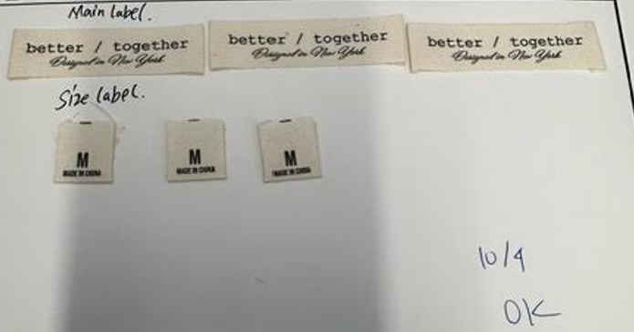
商店 | TJX & MARSHALLS | 工厂： |  | 数量： | 6000 | 货期： | 2024-11-20 |  | 制单： |  | 2024-09-11
订单PO# | 007368 | 款号 | SBJC019TJ |  |  | 面料：
尺码搭配 |  | 颜色英文 | 客款号 | XS | S | M | L | XL |  | 尺码配比 | 总计
颜色
主身色 | 色号
白色/蓝条 |  | WHITE/ OPEN AIR STRIPE | SBJC019TJ-W/OA | 900 | 1800 | 1800 | 1800 | 900 |  | 1-2-2-2-1 | 7200 | 米色 主标 尺码 数量
白色/鲑鱼红条子 |  | WHITE/ SALMON STRIPE | SBJC019TJ-W/S | 600 | 1200 | 1200 | 1200 | 600 |  | 1-2-2-2-1 | 4800
总计 |  |  |  |  |  |  |  |  |  | 总合计 | 12000

